信用交易
融资融券市场交易数据统计（20221116）

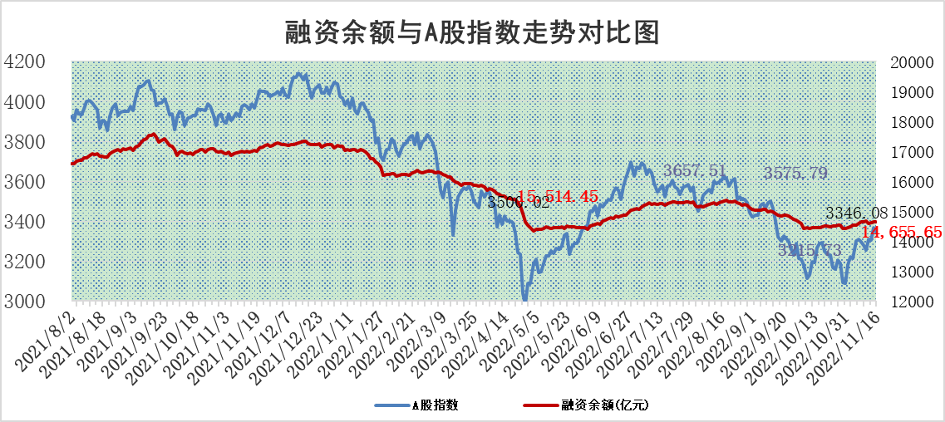
标的证券 | 融资融券余额（亿元） | 融资余额（亿元） | 融券余额（亿元） | 融资买入额（亿元） | 融资融券规模变化（亿元） | 融资余额增幅(‰) | 融券余额增幅(%)
统计数据 | 15,742.17 | 14,655.65 | 1,086.52 | 692.07 | 6.27 | 1.27 | -1.13

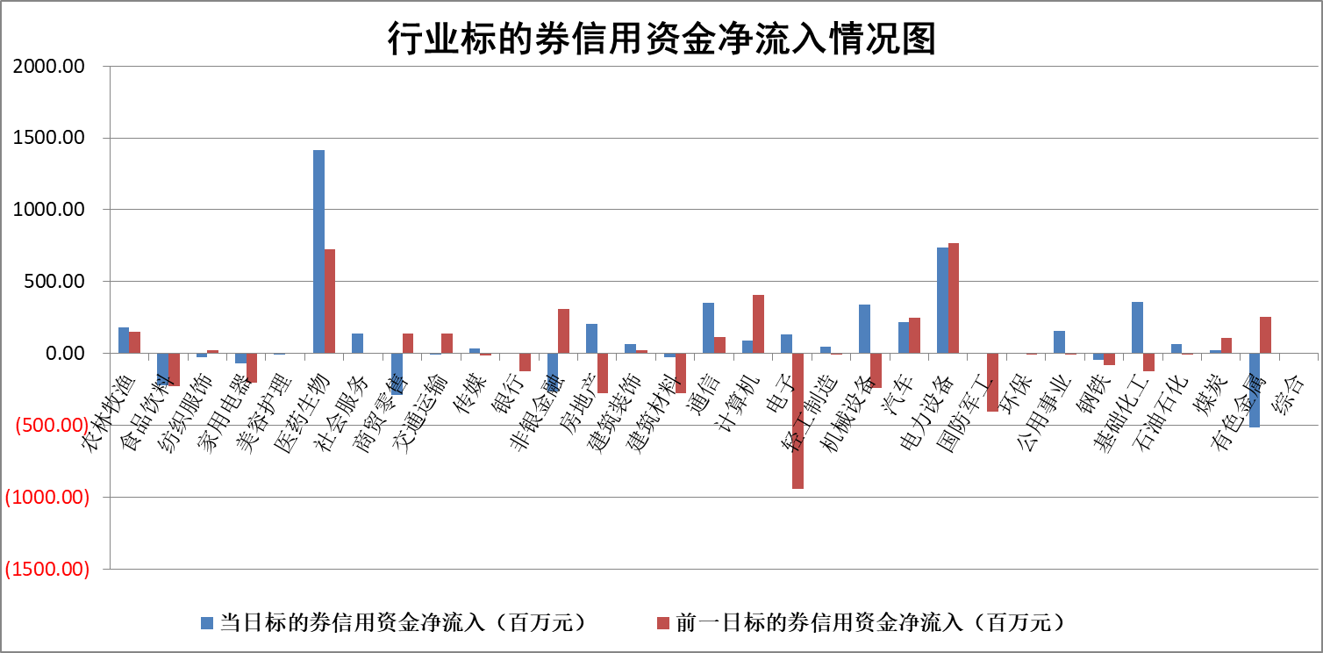

标的基金代码 | 标的基金简称 | 融资余额/市值(%) | 融资余额增幅(%) | 融资买入额/成交金额(%) | （融资余额净增额-融券余额净增额）/市值(‱) | 融券余额降幅(%) | ABS[（融资余额净增额-融券余额净增额）/市值净增额-1](%)
159902 | 华夏中小板ETF | 0.00 | 0.00 | 0.00 | 0.00 | 0.00 | 100.00
159915 | 易方达创业板ETF | 1.93 | 0.46 | 584623.24 | 10.16 | 25.09 | 107.63
159919 | 嘉实沪深300ETF | 5.36 | -0.70 | 2.98 | -1.82 | 16.89 | 97.64
159920 | 华夏恒生ETF | 78.48 | 0.14 | 8.12 | 11.24 | 0.32 | 217.04
159922 | 嘉实中证500ETF | 0.31 | -15.18 | 30.94 | 4.06 | 1.72 | 113.53
159925 | 南方沪深300ETF | 0.03 | 0.58 | 0.01 | 0.02 | 0.00 | 100.02
159928 | 消费ETF | 0.84 | 0.24 | 1.72 | -1.61 | -17.66 | 84.52
159934 | 易方达黄金ETF | 475.99 | 0.11 | 31.04 | 51.79 | 0.00 | 15.47
159939 | 全指信息技术ETF | 0.91 | -2.97 | 6.79 | -2.08 | 9.06 | 97.73
159940 | 全指金融地产ETF | 0.43 | -0.04 | 0.00 | -0.02 | 0.00 | 99.98
159995 | 半导体芯片ETF | 1.67 | 0.44 | 232.96 | 1.08 | 1.86 | 100.56
159997 | 天弘中证电子ETF | 2.30 | -5.39 | 3.74 | -13.09 | 1.18 | 88.99
159998 | 天弘中证计算机主题ETF | 0.42 | -26.42 | 0.01 | -14.99 | 0.00 | 68.66
510050 | 华夏上证50ETF | 9.48 | 0.28 | 172.70 | 2.07 | -3.24 | 90.20
510180 | 华安上证180ETF | 0.51 | -0.17 | 1.00 | -0.35 | -28.28 | 99.25
510880 | 华泰柏瑞红利ETF | 0.20 | -0.07 | 0.08 | -0.19 | -10.89 | 99.33
510900 | 易方达恒生H股ETF | 130.01 | -1.74 | 7.61 | -230.02 | 0.00 | 100.00
511010 | 5年期国债ETF | 12.96 | 0.15 | 0.58 | 1.93 | 0.00 | 95.27
511380 | 可转债及可交换债券ETF | 17.04 | 1.53 | 2.40 | 25.63 | 0.00 | 222.16
512000 | 全指证券ETF | 6.88 | 0.68 | 11.96 | 3.22 | -3.61 | 102.06
512010 | 沪深300医药卫生ETF | 4.71 | 2.22 | 107.42 | 9.04 | -4.00 | 92.02
512070 | 沪深300非银ETF | 2.47 | 0.62 | 42.64 | 1.68 | 25.54 | 98.94
512400 | 南方中证申万有色金属ETF | 1.48 | -2.17 | 0.50 | -6.61 | -9.57 | 87.83
512580 | 广发中证环保产业ETF | 0.76 | -2.51 | 0.36 | -1.06 | 1.63 | 99.10
512660 | 国泰中证军工ETF | 2.97 | -1.18 | 21.65 | -2.58 | 1.70 | 103.05
512800 | 华宝中证银行ETF | 15.09 | 0.68 | 2.77 | 2.70 | -37.26 | 102.31
512980 | 广发中证传媒ETF | 1.62 | -7.37 | 99.06 | -12.93 | 0.00 | 132.97
515030 | 华夏中证新能源汽车ETF | 1.89 | -3.34 | 32.99 | -6.08 | 1.66 | 97.09
515050 | 华夏中证5G通信主题ETF | 1.63 | -1.27 | 37.99 | -2.03 | 0.71 | 97.86
515070 | 华夏中证人工智能ETF | 1.38 | -0.63 | 0.07 | -0.87 | 0.00 | 99.38
标的股票比较指标 |  | 融资余额/流通A股市值(%) | 融资余额增幅(%) | 融资买入额/成交金额(%) | （融资余额净增额-融券余额净增额）/流通A股市值(‱) | 融券余额降幅(%) | ABS[（融资余额净增额-融券余额净增额）/流通A股市值净增额-1](%)
前十名标的个股 |  | 仁东控股 | 天沃科技 | 农业银行 | 信雅达 | 华远地产 | 艾为电子
 |  | 全柴动力 | 三湘印象 | 无锡银行 | 皇氏集团 | 爱威科技 | 皇氏集团
 |  | 数码视讯 | 荃银高科 | 外高桥 | 卓创资讯 | 德新交运 | 恒铭达
 |  | 蒙草生态 | 卓创资讯 | 九强生物 | 诺思格 | 航民股份 | 华康医疗
 |  | 炬芯科技 | 东鹏饮料 | 中金辐照 | 威腾电气 | 永信至诚 | 南网科技
 |  | 司尔特 | 聚辰股份 | 百利科技 | 赛伍技术 | 三湘印象 | 炬光科技
 |  | 莱茵生物 | 仙鹤股份 | 诺普信 | 武汉凡谷 | 海南瑞泽 | 浩欧博
 |  | 尖峰集团 | 科德数控 | 康拓医疗 | 三湘印象 | 中成股份 | 通行宝
 |  | 电气风电 | 诺思格 | 瑞华泰 | 唯万密封 | 重药控股 | 何氏眼科
 |  | 联创光电 | 保隆科技 | 浩欧博 | 科德数控 | 苏州科达 | 卓创资讯
后十名标的个股 |  | 新乳业 | 华阳集团 | 运达股份 | 侨源股份 | 中国中期 | 中国移动
 |  | 皇马科技 | 广州酒家 | 美晨生态 | 龙津药业 | 乐凯胶片 | 安宁股份
 |  | 杭叉集团 | 龙头股份 | 鲁商发展 | 中科金财 | 赛腾股份 | 爱克股份
 |  | 飞科电器 | 海锅股份 | 好利科技 | 唯特偶 | 苏州高新 | 东芯股份
 |  | 岱美股份 | 龙津药业 | 信安世纪 | 中无人机 | 欢乐家 | 雪天盐业
 |  | 仙鹤股份 | 宇邦新材 | 美利云 | 宇环数控 | 厦门港务 | 老百姓
 |  | 中国广核 | 青岛银行 | 泛海控股 | 海锅股份 | 报喜鸟 | 南模生物
 |  | 盐津铺子 | 鸿远电子 | 皇马科技 | 雷尔伟 | 冠农股份 | 智立方
 |  | 古井贡酒 | 瑞芯微 | 迪威尔 | 深水规院 | 贵州轮胎 | 联动科技
 |  | 景津装备 | 巨轮智能 | 欢乐家 | 泉峰汽车 | 品茗科技 | 新北洋
说明：1.以上普通交易数据和信用交易数据皆以交易日收盘后数据为基准；2.上述标的证券总数据只计算标的证券市场总数据，不包括从标的证券中调出去标的证券数据，所以与交易所公布的总值略有不同； 3.上述行业采用申万一级行业分类；4.以上标的基金和标的个股中比较的6个指标值中：前5个（从左至右）为正向指标，值越大排名越靠前；第6个为逆向指标，值越小，排名越靠前；5.第6个指标中ABS[]表示求绝对值，其主要用于考量信用资金相对净流入对股价相对净变化的贡献程度；6.数据来源：wind，交易所。

 |  |  |  | 证券代码 | 新增融资余额 | 融资买入额 | 融资买入增幅前10
 |  | 1 | 天沃科技 | 002564 | 21128065 | 30813895 | 128%
 |  | 2 | 三湘印象 | 000863 | 62302222 | 120532211 | 121%
 |  | 3 | 荃银高科 | 300087 | 30656376 | 47976082 | 70%
 |  | 4 | 卓创资讯 | 301299 | 7044206 | 9019423 | 64%
 |  | 5 | 东鹏饮料 | 605499 | 6522884 | 8919053 | 61%
 |  | 6 | 聚辰股份 | 688123 | 39016309 | 81931391 | 61%
 |  | 7 | 仙鹤股份 | 603733 | 5052115 | 5231161 | 55%
 |  | 8 | 科德数控 | 688305 | 47844477 | 63267949 | 54%
 |  | 9 | 诺思格 | 301333 | 12927675 | 15293367 | 53%
 |  | 10 | 保隆科技 | 603197 | 17513187 | 25820795 | 50%

